Foglio1
VENTILAZIONE AMBIENTI SCOLASTICI

CLASSE 3AME |  |  |  |  |  |  | UNI TS 11300 - UNI 10339
Rinnovo minimo residenziale in base al solo volume |  |  |  |  |  |  | Indice affollamento ns |  | 0.5
Area | 60 | m2 |  |  |  |  | Numero di ricambi orari previsti
Altezza | 3.5 | m |  |  |  |  | n | 3.6 | vol / ora
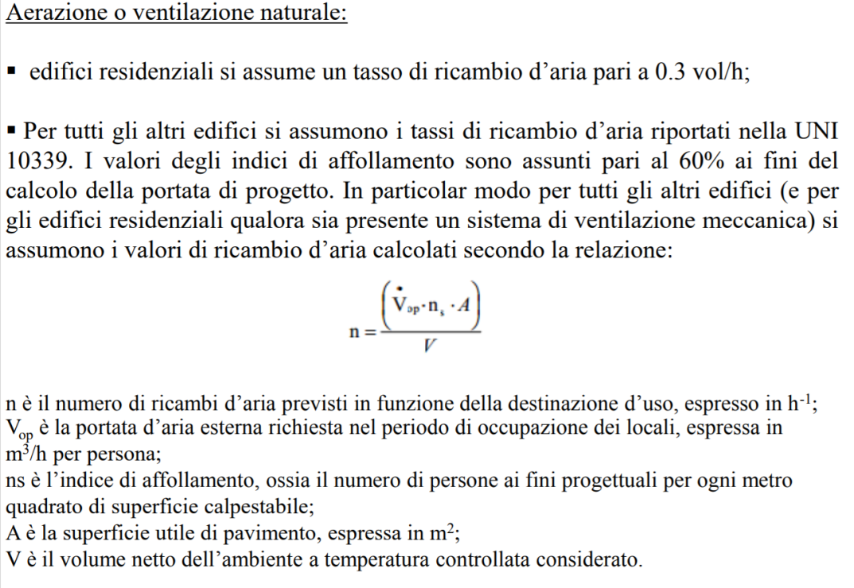
Volume | 210 | m3
N. ricambi | 0.3 | ricambi all'ora MIN. UNI 11300
Portata rinnovo | 63 | m3/h

Rinnovo in base alle persone presenti
Rinnovo | 7 | l/s | 25.2 | m3/h | a persona
Numero persone | 30
Totale rinnovo | 210 | l/s | 0.21 | m3/s | 756 | m3/h

Ricambi previsti | 3.6 | volumi all' ora

Quantità di aria che entra dalle finestre aperte
N. finestre | 2 | apertura 1,2 x 1,5 metri
Area eff. apert. | 3.6 | m2
Tempo min. | 60 | un'ora
Delta T | 15 | °C
Volume | 1213.6921236 | m3

Quindi le finestre devono stare aperte per
Tempo apertura | 36 min | --> | 748 | m3/h

Qualità del comfort ambientale. Elementi per la progettazione
Marocco, Marcello. Orlandi, Fabrizio.
Libreria Dedalo
Roma, 2000; br., pp. 181, ill., cm 17x24.
ISBN: 88-86599-40-4 - EA7N: 9788886599405
Soggetto: Edilizia e Materiali
Formula empirica (tutta da verificare ....)

